申请表
安路普压装工装零件和手动压力机采购申请-2024.03.06

序号 | 零部件名称 | 品牌型号/图号 | 单位 | 数量 | 用途 | 图示 | 预算编码
1 | 手动压力机 | 申康长友/J03-0.3A加高 | 个 | 3 | 用于VDC阀阀杆压装和活塞压装 | 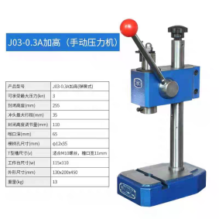 | ZY2303 气路系统 | 430 | 1290
2 | 压装头B | GZ07.14_V2 | 个 | 5 | 升降阀/腰托气阀压钢珠 |  |  | 185 | 925
3 | 压针 | GZ07.17_V2 | 个 | 5 | 升降阀/腰托气阀压钢珠 |  |  | 95 | 475
4 | 底座 | GZ22.01_V2 | 个 | 3 | VDC阀压旋拧端盖组件 |  |  | 150 | 450
5 | 导柱 | GZ22.02_V2 | 个 | 3 | VDC阀压旋拧端盖组件 |  |  | 65 | 195
6 | 压装头 | AGZ100.01_V2 | 个 | 2 | 腰托阀压连接件 |  |  | 275 | 550
申请人：姚明阳
要求到货日期：第5项2024.03.15前，其余2024.03.31前 |  |  |  |  |  |  |  | #REF! | 3885

